Arkusz1
12V In | XT30 kątowe
12V out + CAN | M12 kątowe | https://datasheet.octopart.com:443/M12A-05PMMR-SF7003-Amphenol-datasheet-182346588.pdf?src-supplier=IHS
12V out (3A lights) | XT30 kątowe
złącze do RS485 | 39-30-1020 - 2x1 pin | https://datasheet.octopart.com:443/39-30-1020-Molex-datasheet-120074128.pdf?src-supplier=IHS
złącze JTAG może goldpiny po prostu?

zabezpieczenie przed odwrotną polaryzacją | dioda idealna? | Pmosfet
Fuse 12 V na każde wyjście | PTC RESET FUSE 15V 4A 2920 | są na stanie
Pomiar prądu + napięcia? | INA226 | https://www.ti.com/lit/ds/symlink/ina226.pdf?ts=1773468759802&ref_url=https%253A%252F%252Fwww.ti.com.cn%252Fproduct%252Fcn%252FINA226

DC/DC | 12 to 5V 2A | https://webench.ti.com/power-designer/
LDO 5 do 3V3 (lub po prostu przetwornica z 12V na 3V3) | LDI1117-3.3H | https://datasheet.octopart.com/LDI1117-3.3H-Diotec-datasheet-154607892.pdf?src-supplier=TME

MCU | STM32G491CET6 | https://cz.mouser.com/datasheet/2/389/dm00654712-2042072.pdf | nie zmieniamy
kryształ 32 kHz | FC-135 32.7680KF-A | https://eu.mouser.com/datasheet/3/97/1/FC_255_en.pdf | mniejszy kryształ | wcześniejszy | https://datasheet.octopart.com:443/9HT7-32.768KDZF-T-TXC-datasheet-21225340.pdf?src-supplier=element14+APAC | duży jest
kryształ 24 MHz | ABM11W-24.0000MHZ-8-D1X-T3 | https://datasheet.octopart.com:443/ABM11W-24.0000MHZ-8-D1X-T3-Abracon-datasheet-154833168.pdf?src-supplier=IHS | jest ok
CAN transciever (początek magistrali CAN w pojeździe) | TCAN330 | https://www.ti.com/lit/ds/symlink/tcan330.pdf?ts=1773480405101&ref_url=https%253A%252F%252Fwww.ti.com%252Fproduct%252FTCAN330 | prędkość 500 000 kbit/s | toleruje od -12 do 12V i +-14V na diff
RS transciever (do mastera lub sterownika silnika) | THVD1406 | https://www.ti.com/lit/ds/symlink/thvd1426.pdf?ts=1773511039131&ref_url=https%253A%252F%252Fwww.mouser.pl%252F | prędkość 115 200 kbit/s | wbudowany fail safe, bez pinu RE DE, ESD protection -7 do +12V, +-16V na diff
TVS do RS | SM712 | https://www.littelfuse.com/assetdocs/tvs-diode-array-spa-sm712-datasheet?assetguid=8313A28C-8802-4D47-A2A7-E30B5B1F67D8 | taki sam zakres jak THVD1406
dławik na linie różnicowe ? | ACT45b ? | https://eu.mouser.com/ProductDetail/TDK/ACT45B-220-2P-TL003?qs=U1cgCdF9Le%2FyPNbE6WtIBg%3D%3D&gad_campaignid=9882661914
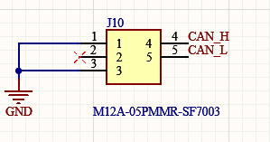
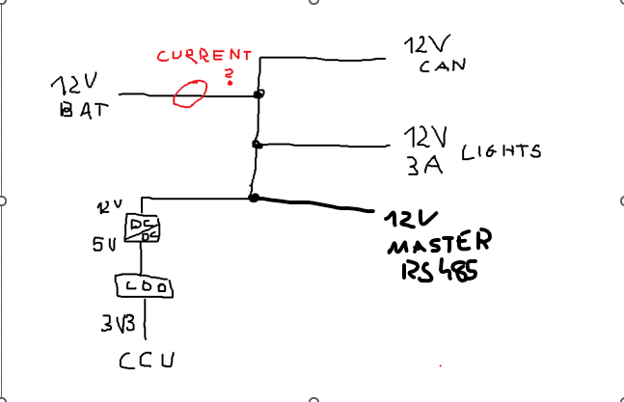
Zmiana 1206 na 0603
bez przcisków - solder jumpery
za dużo diód: 2 sygnały + 1 power max

czy odciąć nieużywane piny czy wyjśc nimi gdzieś?
 |  |  |  |  |  |  | zapytać

4 warstwy: 1 signal; 2 gnd; 3 VCC + 12V; 4 sygnały
 |  |  |  |  |  |  |  | https://github.com/WeActStudio/WeActStudio.CAN485DevBoardV1_ESP32/blob/master/Doc/ca-is2062a_datasheet_version%201.01_cn.pdf

Pytania:
terminacja równoległa magistrali
kiedy split a kiedy rezystor terminujący + co bardziej dokładne w cenie
jak działa taki dławik i czy go wstawiać
czy opłaca się stosować wszystkie zabezpieczenia na parze różnicowej
co jeśli po drugiej stronie nie ma takich rzeczy poprawiających jakość transmisji
jak zmierzyć prąd z baterii akcesoryjnej i dlaczego akurat tak
dioda idealna czy to takie genialne rozwiązanie?
https://github.com/WeActStudio/WeActStudio.CAN485DevBoardV1_ESP32?tab=readme-ov-file
CAN: transciever TCAN330, split termination, series termination 30 Ohm, TVS
RS: transciever THVD1406, R120, series R10, asymetric TVS (SM712)
dlaczego asynchroniczna TVS dla RS
czy odciąć nieużywane piny czy wyjśc nimi gdzieś?
zjawisko millera MOSFET

